1、环境图
1. 建设目标
为有效推动一线人员销售习惯由单一产品导向向客户需求综合服务导向转变，着力破解当前存在的“卖单品、卖资费、唯指标”等销售痛点，切实提升叠加态业务销售能力与客户价值挖掘水平，拟构建叠加态业务销售模块。本模块旨在针对不同客户场景与业务需求，预设并动态配置多样化、可定制的叠加业务方案库，实现智能匹配与一键推荐。当一线人员识别客户存在多重业务需求时，系统可快速、精准推送适配的叠加态方案，并引导人员主动、规范开展组合营销。同时，通过简化办理流程、整合业务入口，协助客户便捷完成多业务一体化订购与受理，提升办理体验与转化效率。最终，形成“场景识别—方案推荐—协同办理—效果跟踪”的销售闭环，推动业务从单点销售向融合营销升级，助力一线人员转型为综合服务顾问，实现客户价值与业务收入的双重提升。

2.建设必要性
为破解传统销售模式下“卖单品、卖资费、唯指标”的惯性桎梏，推动一线人员向以客户需求为中心的融合服务转型，全面提升叠加态业务销售能力，亟需构建叠加态业务销售模块。当前业务推荐依赖人工经验，缺乏系统化、场景化的方案支撑，导致交叉销售机会识别难、推荐效率低、办理流程繁，制约了客户价值深度挖掘与业务收入持续增长。通过建设本模块，可固化多业务融合推荐逻辑，预设覆盖各类客户场景的标准化叠加方案，实现系统智能匹配与一键推送，赋能一线人员在识别客户多维度需求时快速响应、精准推介。同时，模块将整合办理入口、简化操作流程，实现叠加业务的一站式受理，大幅提升办理体验与成交转化。本模块的建设是推动销售模式从“任务执行”向“价值经营”升级的关键支撑，对培养一线人员融合营销能力、增强客户黏性、促进业务从单点突破向整体解决方案转型具有重要现实意义。

3. 系统架构图
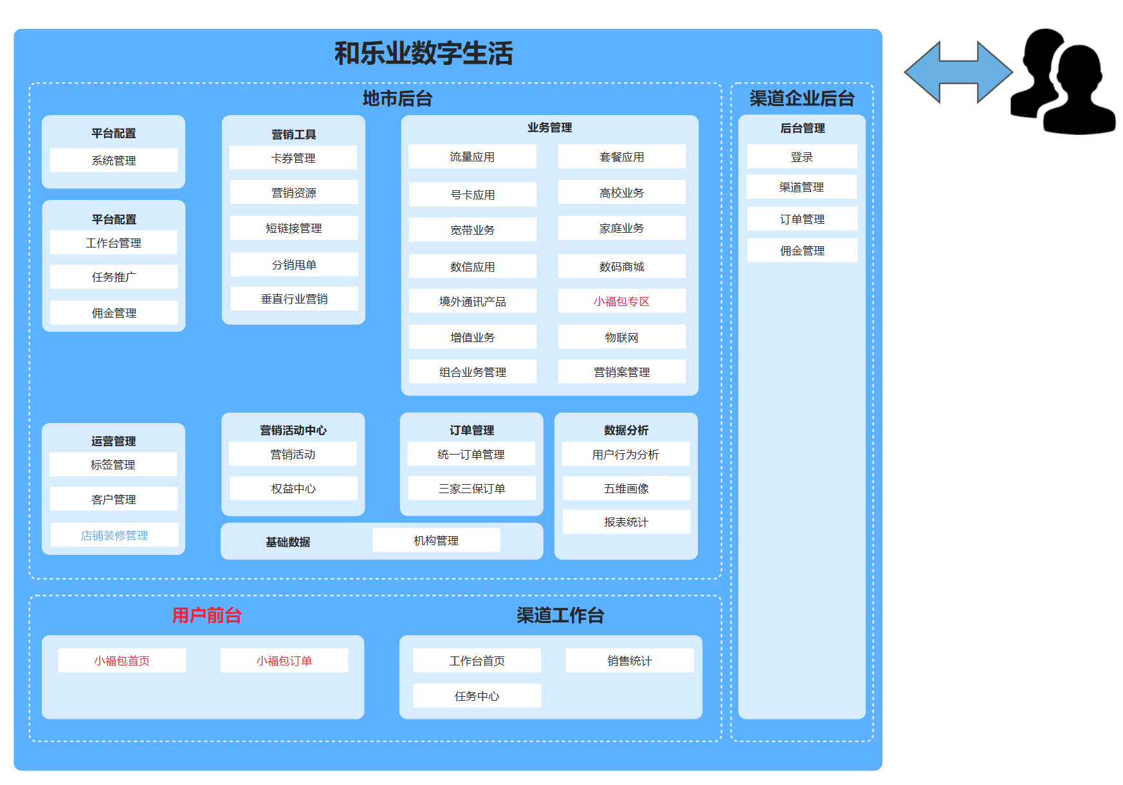

图3.1 关于和乐业务叠加态业务办理的需求的一级功能示意图
如图3.1所示 为了实现关于和乐业务叠加态业务办理的需求，本次主要新增地市后台小福包专区、用户前台等模块。

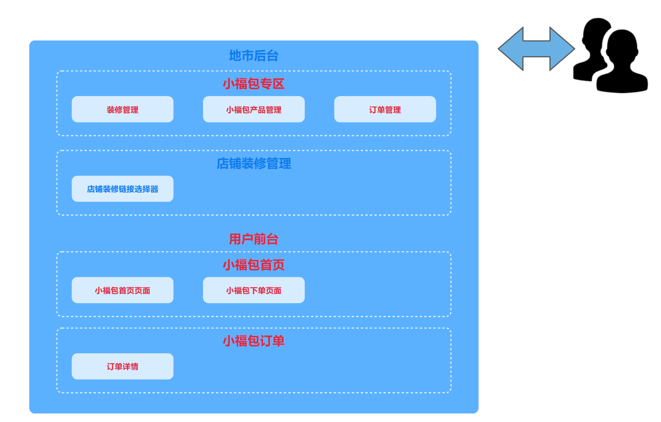
图3.2 关于和乐业务叠加态业务办理的需求二级功能示意图
如3.2所示 此架构图为一级功能的细化，本次主要本次主要新增装修管理、小福包产品管理、订单管理、店铺装修链接选择器、小福包首页页面、小福包下单页面、订单详情等模块

图例： | 红色字体为新增模块
 | 蓝色字体为优化模块
 | 黑色字体原有模块

4. 关键时序图/业务逻辑图
无

